教室_GD
団体名 | 企画名 | 参加団体名 | 団体名（フリガナ） | 企画名（20文字以内） | キャッチフレーズ（15文字以内） | 企画内容（50文字以内） | ジャンル | 実施場所 | 実施日 | 撮影可否 | チケット | エコトレー使用 | 物品販売 | 開場時間 | 開演時間 | 閉演時間 | 情報公開日 | SNSアカウント（任意） | 企画名字数 | キャッチ字数 | 企画内容字数 | イメージ図 | 備考
ア | ア | アニメ声優研究会 | アニメセイユウケンキュウカイ | アニメ・声優研究会による声優トークショー | 人気声優4人が明治大学に集結！ | 今年は豪華2企画でお届けします！詳細は当サークルのSNSをご覧ください。 | ゲスト | 第一校舎 211教室 | 5日 | 否 | あり | なし | なし |  |  |  |  | Twitter: @animeiji_hp | 20 | 15 | 36 | 
ア | ア | SF研究会 | エスエフケンキュウカイ | SF展 | 超越的サメシャーク | ボードゲームや作品展示を通じて、SF(サメ・フィクション)を体験しよう！ | 展示発表 | 第一校舎 315教室 | 3日 | 可 | なし | なし | なし |  |  |  |  |  | 3 | 9 | 36 | 
ア | ア | Allround Piano Society | オールラウンド・ピアノ・ソサエティ | APS明大祭ライブ | APSにしかできないライブを！ | ボーカル、ギター、ベース、ドラム、ピアノ、管楽器等で編成されたバンドによる演奏を行います。 | 音楽 | 和泉ラーニングスクエア LS402教室 | 5日 | 可 | なし | なし | なし |  |  |  |  | Twitter: @2023_Aps Instagram: meijiaps_ | 9 | 15 | 45 |  | 企画イメージ図を企画書に掲載する見取り図にしていた。
ア | ア | Empower MEiji | エンパワー メイジ | Empower Meiji にじいろワールド | 世界のクィア作品に触れよう | 展示とワークショップに参加して、多様なジェンダー・セクシュアリティの世界に触れてみましょう！ | 展示発表 | 和泉ラーニングスクエア 2階アゴラ | 5日 | 可 | なし | なし | なし |  |  |  |  | Twitter: @empower_meiji Instagram: empower_meiji | 22 | 13 | 46 | 
ア | ア | 絵本工房 | エホンコウボウ | おやゆび姫と絵本の庭 | おやゆび姫の世界にようこそ！ | おやゆび姫のお庭にて私たちが作った絵本の展示会が行われます。小さくなってぜひお越しください！ | 展示発表 | メディア棟 M615教室 | 全日 | 可 | なし | なし | あり |  |  |  |  | Twitter：＠ehonkobo | 10 | 14 | 46 | 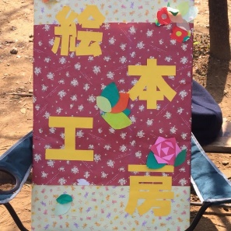
ア | カ | AGESTOCK実行委員会 | エイジストックジッコウイインカイ | 学祭JACK2023 in 明大祭 | 会場の全員が楽しめるNo1トークショー！ | 芸能人の方をお呼びしたトークショーを開催します。詳細はAGESTOCKの公式SNSをご覧ください！ | ゲスト | 和泉ラーニングスクエア LS101教室 | 3日 | 否 | あり | なし | なし |  |  |  |  | Twitter:@_AGESTOCK Instagram:_agestock | 17 | 20 | 49 | 
ア | カ | M.U.A | エムユーエー | 学生が考える”平和と人権” | 明大生から世界に平和と希望を！ | 去年3位、一昨年2位！あの大人気シリーズ「学生が考える」が帰ってくる！今年は人権について考えませんか | 展示発表 | メディア棟 M404教室 | 全日 | 可 | なし | なし | なし |  |  |  |  |  | 13 | 15 | 50 | 
ア | カ | アカペラサークルSound Arts | アカペラサークルサウンドアーツ | 教室企画2023 | Let's sing! | LS502教室で1年生から4年生までたくさんたくさん歌います！！ | 音楽 | 和泉ラーニングスクエア LS502教室 | 5日 | 可 | なし | なし | なし |  |  |  |  | Twitter：@SoundArts_meiji Instagram：meiji_sa | 8 | 11 | 32 | 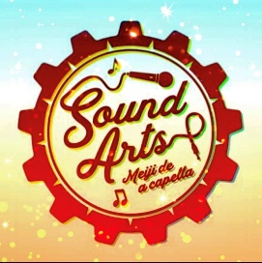
ア | サ | M.smash! | エムスマッシュ | スマブラ体験会 スマブラ明大祭杯 | スマブラの懐かしさと新鮮さを。 | 大会開催に加え、様々なルールでスマブラを体験していただき、スマブラの魅力を感じていただきます。 | 参加体験 | 第一校舎 304教室 | 全日 | 可 | なし | なし | なし |  |  |  |  | Twitter：@meijissb | 16 | 15 | 47 | 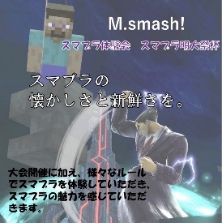
ア | タ | あうるはうす 白いアネモネ | アウルハウス シロイアネモネ | 直感de謎解き | 声を使わないコミュニケーションに挑戦してみませんか？ | 手話やジェスチャーを使った謎解きで、あなたの内にある直感力が試される！！景品もあります！ | 参加体験 | メディア棟 M616教室 | 全日 | 可 | なし | なし | なし |  |  |  |  | Instagram：shiro____ane | 7 | 26 | 44 | 
ア | ナ | 映像集団鵺 | エイゾウシュウダンヌエ | 鵺・作品上映会 | もう一度映画を、大きなスクリーンで | これまでにサークル内で作成された映画・映像作品の上映会を行います。 | 展示発表 | メディア棟 M405教室 | 全日 | 可 | なし | なし | なし |  |  |  |  | Twitter: @nu_eizo Instagram: nue_films | 7 | 17 | 33 | 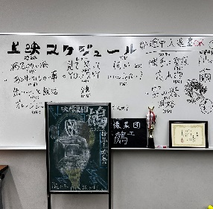
ア | マ | MBBC運営委員会 | エムビービーシーウンエイイインカイ | 明治ボディビルコンテスト | 目に焼き付けろ、これが筋肉だ | 審査員は観客！？ 明治1の筋肉を決めるボディビルコンテストです！ | エンターテイメント | 和泉ラーニングスクエア LS401教室 | 4日 | 可 | なし | なし | なし |  |  |  |  | Twitter: @Mr_meiji_2023 | 12 | 14 | 32 | 
ア | ラ | Woody Club | ウッディークラブ | ROCK IN MEIDAI FESTIVAL | ROCK IN MEIDAI FESTIVAL | 15個ほどのバンドが渾身の演奏を披露します！普段は見れないライブをぜひ見に来てください！ | 音楽 | 部室センターB棟 多目的ホール | 3日 | 否 | なし | なし | なし |  |  |  |  |  | 23 | 23 | 44 | 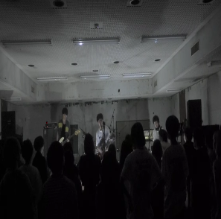
カ | ア | 広告研究部（大教室企画） | コウコクケンキュウブ | M-mode2023 | 旅する個性〜なりたい私に、逢いに行く〜 | 明治大学史上初 性別国籍にとらわれない エンターテインメント型ファッションショー | エンターテイメント | 和泉ラーニングスクエア LS202教室 | 5日 | 可 | なし | なし | なし |  |  |  |  | Instagram：@meiji_adad Twitter：meiji_ad | 10 | 19 | 40 | 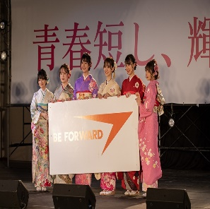
カ | カ | カードゲームサークル-OCG研究会- | カードゲームサークルオーシージーケンキュウカイ | カードゲームフリー対戦スペース | ルールを守って楽しくデュエル！ | ご来場された方同士や会員とトレーディングカードゲームで遊ぶことができます。 | 参加体験 | メディア棟 M508教室 | 全日 | 可 | なし | なし | なし |  |  |  |  | Twitter : @YuGiOhMeiji | 15 | 15 | 37 | 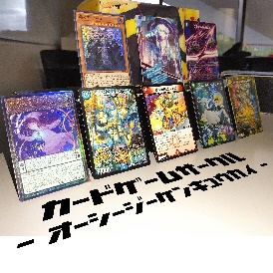
カ | カ | ケーパース | ケーパース | ケーパース明大祭ライブ | 清廉潔白 | コピーバンドによる演奏 | 音楽 | 和泉ラーニングスクエア LS502教室 | 3日 | 可 | なし | なし | なし |  |  |  |  |  | 11 | 4 | 11 | 
カ | サ | ギターサークルストリート「street」 | ギターサークルストリートストリート | streetライブ@LS | song!song!song! | ギターやカホン、キーボードなどを用いたライブパフォーマンスを行います。 | 音楽 | 和泉ラーニングスクエア LS501教室 | 4日 | 可 | なし | なし | なし |  |  |  |  | Instagram：meiji.street | 12 | 15 | 35 | 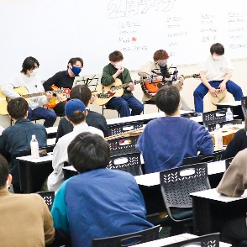
カ | サ | 広告研究部（小教室企画） | コウコクケンキュウブ | 制作物発表 | 僕たちはどう広告をするか | cm、ポスター等の制作物を展示する | 展示発表 | 第一校舎 316教室 | 4日 | 可 | なし | なし | なし |  |  |  |  | Instagram：meiji_adad Twitter：@meiji_ad | 5 | 12 | 17 | 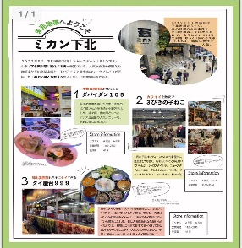
カ | ハ | 国際日本学部小谷ゼミ | コクサイニホンガクブ コタニゼミ | 文豪ごはん | 文学作品に登場する料理を再現して販売！ | 国際日本学部・小谷ゼミです。文学作品ゆかりのボードゲームも！4日3階317教室でお待ちしております！ | 喫茶 | 第一校舎317教室 | 4日 | 可 | なし | なし | あり |  |  |  |  |  | 5 | 19 | 50 | 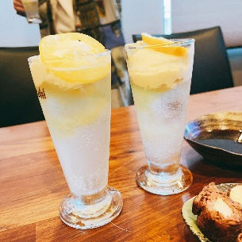
カ | マ | 韓国人留学生会 | カンコクジンリュウガクセイ | みんなの韓国 | 君の韓国名前は | 韓国式の名前付けと韓国式のフォトゾーン内で写真を撮るイベントが行われる。 | 参加体験 | メディア棟 M507教室 | 全日 | 可 | なし | なし | なし |  |  |  |  |  | 6 | 7 | 36 |  | 企画イメージ図を企画書に掲載する見取り図にしていた。
カ | マ | 交響楽団 | コウキョウガクダン | 明オケアンサンブルコンサート | 〜秋を彩る明オケの使者たち〜 | 弦楽器、木管楽器、金管楽器等パートごとに分かれてアンサンブルの演奏を行います！ | 音楽 | 第二学生会館 1階学生ラウンジ | 4日 | 可 | なし | なし | なし |  |  |  |  | Instagram：izumimeioke2023 Twitter：@izumishibutyo | 14 | 14 | 39 | 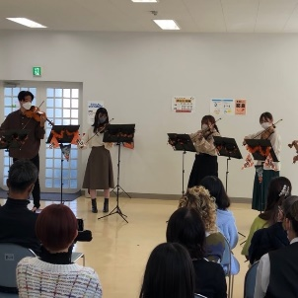
カ | マ | カメラクラブ | カメラクラブ | 明治カメラクラブ写真展 | 写真好き必見 | カメラクラブの人たちによって撮られた写真を展示します。 | 展示発表 | メディア棟 4階Aラウンジ | 全日 | 可 | なし | なし | なし |  |  |  |  | instagrem: mcc_mcc_m twitter: @camerameiji | 11 | 6 | 27 |  | 企画イメージ図を企画書に掲載する見取り図にしていた。
カ | マ | KPOP カバーダンスサークル Mercie | ケーポップカバーダンスサークル メルシー | Mercie COUNTDOWN 2023 | K-POPアイドルに会いに行こう！ | K-POPのカバーダンスを披露する。間にMCも挟む。 | ダンス | 部室センターB棟 多目的ホール | 4日 | 可 | なし | なし | なし |  |  |  |  |  | 21 | 17 | 26 | 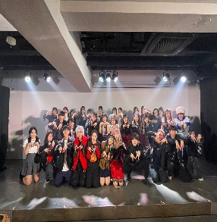
カ | マ | 熊谷健一ゼミナール | クマガイケンイチゼミナール | 森の和泉 | ゆっくりしていきんちゃいよ～ | 森の中でお菓子と飲み物を提供し知的財産法について知れる休憩所 | 喫茶 | 第一校舎 312教室 | 全日 | 可 | なし | なし | なし |  |  |  |  | Instagram：kumagai__seminar_2023 | 4 | 14 | 30 | 
サ | ア | 写真藝術研究会 | シャシンゲイジュツケンキュウカイ | 和泉展2023 | 写真、魅せます。 | 部員が思い思いに撮影した写真を展示しています！ | 展示発表 | メディア棟 5階ラウンジ | 全日 | 可 | なし | なし | なし |  |  |  |  | X(Twitter):@meiji_photoart Instagram:meijiphotoart | 7 | 8 | 23 | 
サ | ア | サバイバルゲームサークル | サバイバルゲームサークル | エアガン射的 | 他では味わえない射的を実現！ | エアソフトガンを用いて2種類の射的を行います。リアルな射的をお楽しみください！ | 参加体験 | 第一校舎 208教室・209教室 | 全日 | 可 | なし | なし | なし |  |  |  |  | Twitter：@meiji_mac Instagram：meiji_mac | 6 | 14 | 39 | 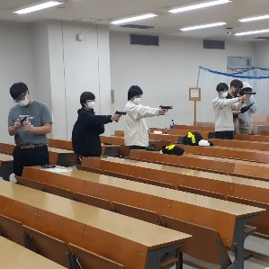
サ | カ | サウンドシティー | サウンドシティー | 学祭ライブ 2023 | いいですか、ライブは夏フェスだけじゃあないんですよ？ | サークル員による音楽ライブパフォーマンス。1バンド約30分の演奏で、約10バンドが出演します。 | 音楽 | 和泉ラーニングスクエア LS202教室 | 3日 | 可 | なし | なし | なし |  |  |  |  |  | 10 | 26 | 47 | 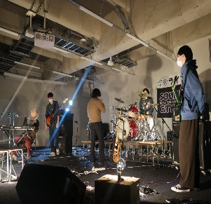
サ | カ | 紫紺の会 | シコンノカイ | 河野ひよりさま・田中有紀さまトークショー | 声の世界、覗いてみよう。 | 声優の河野ひよりさま・田中有紀さまをお招きしてトークショーを開催いたします！ | ゲスト | 第一校舎 211教室 | 4日 | 否 | あり | なし | なし |  |  |  |  | Twitter(X)：@meiji_imas | 20 | 12 | 38 | 
サ | カ | 商学部小林尚朗ゼミナール | ショウガクブ コバヤシナオアキゼミナール | 小林ゼミ | フェアトレードについて知りたくないか？ | フェアトレード製品販売 | 展示発表 | 和泉ラーニングスクエア LS206教室 | 全日 | 可 | なし | なし | あり |  |  |  |  | Instagram：kobazemi_meiji | 4 | 19 | 11 | 
サ | サ | SHERLOCK | シャーロック | 仕込まれた怪盗の部屋からの脱出 | 君はこの謎を解き明かせるか！？ | 怪盗の仕業で新米探偵の君はとある部屋にたどり着いた。仕掛けられた謎を解き、部屋から脱出せよ！ | 参加体験 | メディア棟 M406教室 | 全日 | 否 | なし | なし | あり |  |  |  |  | Twitter:@meiji_sherlock | 15 | 15 | 46 | 
サ | サ | 書道研究部 | ショドウケンキュウブ | 紫泉展 | 観てください！ | 様々な書体の作品を展示します | 展示発表 | メディア棟 M505教室・M506教室 | 全日 | 可 | なし | なし | なし |  |  |  |  |  | 3 | 7 | 14 |  | メインステージにも出演するため、2日間の開催予定（教室企画は3日と4日に実施）
サ | サ | 駿台企画研究会 女優企画 | スンダイキカクケンキュウカイ ジョユウキカク | 駿台企画研究会 女優企画 | 齊藤なぎさの可愛さの秘訣を知れること間違いなし！ | 映画やドラマ、バラエティで大活躍されている女優の齊藤なぎさ様をお呼びし、トークショーを行います！ | ゲスト | 和泉ラーニングスクエア LS101教室 | 4日 | 否 | あり | なし | なし |  |  |  |  | Twitter:meijiactress23 | 12 | 24 | 48 | 
サ | サ | 総合コンテンツ制作サークル | ソウゴウコンテンツセイサクサークル | 総コンクリエイターズフェスタ | 明大生の技術力を見よ！ | ゲーム、動画など部員達の作品を展示中！実際に見て、触って、プレイしてスタンプを集め、景品をもらおう！ | 展示発表 | 和泉ラーニングスクエア LS303教室・LS305教室 | 全日 | 可 | なし | なし | あり |  |  |  |  | Twitter : @CCC_sokon 公式HP : sokon.jp | 14 | 11 | 50 | 
サ | ナ | 駿台企画研究会 俳優企画 | スンダイキカクケンキュウカイ ハイユウキカク | 中川大輔トークショー | 俳優・モデルのオーラを体感しよう！ | メンズノンノ専属モデルで俳優の中川大輔様によるトークショー | ゲスト | 和泉ラーニングスクエア LS101教室 | 5日 | 否 | あり | なし | なし |  |  |  |  | Twitter: @meijisps Instagram: sps__official__ | 10 | 17 | 29 | 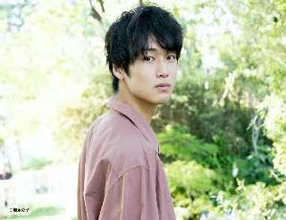
サ | ナ | 駿台企画研究会 声優企画 | スンダイキカクケンキュウカイ セイユウキカク | 中村悠一 杉田智和 トークショー | 超人気声優の生の声を聞ける機会をお見逃しなく！ | 中村悠一様 杉田智和様をお招きしておふたりにトークショーをしていただく | ゲスト | 和泉ラーニングスクエア LS101教室 | 5日 | 否 | あり | なし | なし |  |  |  |  | Twitter：@sps_seiyu_23 | 16 | 23 | 35 | 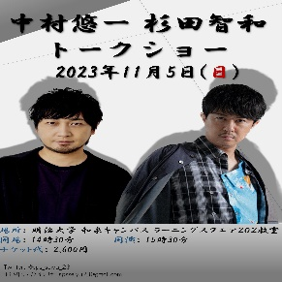
サ | ハ | 三文文士会 | サンモンブンシカイ | 文芸誌「三文文誌」即売会 | 原稿用紙の上なら、ぼくらも空を飛べる | 三文文士会では、「三文文誌明大祭号」と過去の部誌の頒布を行います。年代物の貴重な部誌展示もあります！ | 展示発表 | 和泉ラーニングスクエア LS407教室 | 全日 | 可 | なし | なし | あり |  |  |  |  | Twitter:@Sanmon_Official | 12 | 18 | 50 | 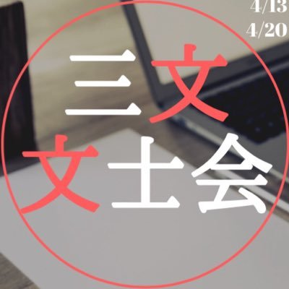
タ | カ | 第139回明大祭実行委員会渉外局校友部門 | ダイヒャクサンジュウキュウカイメイダイサイジッコウイインカイショウガイキョクコウユウブモン | 校友歓迎スペース | 校友をもてなす、心温まる場所。 | 学生との交流を通して、楽しいひとときを過ごしませんか？ | 展示発表 | 和泉ラーニングスクエア 4階アゴラ | 全日 | 可 | なし | なし | なし |  |  |  |  |  | 8 | 15 | 27 | 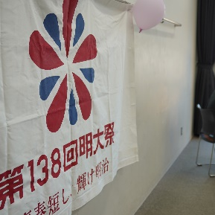
タ | タ | 中国語部 | チュウゴクゴブ | チャイナに来ちゃいな | 中国文化の擬似体験 | 漢服の試着や中国のゲーム体験などを行います！ | 参加体験 | 和泉ラーニングスクエア LS301教室 | 全日 | 可 | なし | なし | あり |  |  |  |  |  | 10 | 9 | 22 | 
タ | タ | Cherry Goose (チェリーグース) | チェリーグース（チェリーグース） | Cherry Goose 明大祭 | ちぇりぐ見ないでええんか？ | lock,hip-hop,girls,jazzの4ジャンルにわかれて、メドレーダンスを披露します！ | ダンス | 和泉ラーニングスクエア LS401教室 | 5日 | 可 | なし | なし | なし |  |  |  |  | Twitter：@cherry_goose Instagram：cherrygoose_dance | 16 | 13 | 49 | 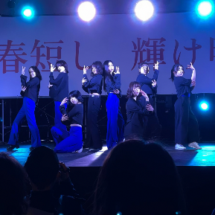
タ | タ | 地理学研究部 | チリガクケンキュウブ | 地理学研究部、明大祭に現る！ | 君たちはどうジオるか | 「地理」って勉強では？いえいえ、地理を楽しめる企画が盛り沢山！地理を通して社会を見直してみませんか？ | 展示発表 | 第一校舎 306教室 | 全日 | 可 | なし | なし | あり |  |  |  |  | Twitter:@meiji_chiriken Instagram:meiji_chiriken | 14 | 10 | 50 | 
タ | タ | 津軽三味線響 | ツガルジャミセンヒビキ | 津軽三味線響mini演奏会 | 貴方の日々に、津軽の響き。 | 響のメンバーによる、ロックで、エモくて、クールで、アツい演奏会です！ | 音楽 | 第二学生会館 1階学生ラウンジ | 3日 | 可 | なし | なし | なし |  |  |  |  | Twitter：@tsugarumeiji Instagram：tsugaruhibiki | 13 | 13 | 34 | 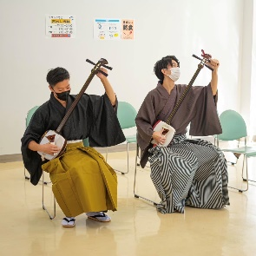
タ | タ | Tokyo Scope 2023 | トウキョウスコープニセンニジュウサン | Tokyo Scope 2023出版記念イベント | 君たちは「都市」をどう捉えるか | 11/3～11/5の全日で本の販売、11/4のみ様々なゲストをお呼びしてトークショーを行います！ | ゲスト | 第一校舎303教室（3・5日）・和泉ラーニングスクエアLS402教室（4日） | 全日 | 可 | なし | なし | あり |  |  |  |  | Twitter:@Tokyo_Scope_pj Instagram：tokyo_scope_pj note:nango_seminar | 24 | 15 | 48 | 
タ | タ | 東南アジア研究会 | トウナンアジアケンキュウカイ | 東南アジアを知る | 今まで知らなかった東南アジアを学ぼう！ | 東南アジアの国について模造紙やチラシのように紙にまとめて展示する。 クイズを回答してもらう。 | 展示発表 | 第一校舎 317教室 | 3日 | 可 | なし | なし | あり |  |  |  |  | Instagram:sea_studies_meiji | 8 | 19 | 46 | 
タ | タ | 東方明治楼（大教室企画） | トウホウメイジロウ | 東方明學祭 | 今年もやります！東方明學祭 | 著名なサークル様をお呼びして東方projectのアレンジ楽曲のライブを行います。 | ゲスト | 和泉ラーニングスクエア LS501教室 | 5日 | 否 | あり | なし | あり |  |  |  |  | twitter：＠tohomeiji | 5 | 13 | 40 | 
タ | タ | 東方明治楼（小教室企画） | トウホウメイジロウ | 東方明學祭in 教室 | 東方projectって何？ | 東方projectの最新作STGや音楽、同人誌、ボードゲームなどが楽しめます！ | 参加体験 | メディア棟 M516教室 | 全日 | 可 | なし | なし | なし |  |  |  |  | twitter：＠tohomeiji | 10 | 13 | 39 | 
タ | ハ | 体育会「明大スポーツ」新聞部 | タイイクカイ「メイダイスポーツ」シンブンブ | ボッチャで遊ぼっちゃ 2023 | 誰でも楽しめるパラスポーツ！ | パラスポーツ「ボッチャ」の体験会！誰もができる親しみやすいスポーツです。ぜひ教室までお越しください！ | 参加体験 | 第一校舎 316教室 | 3日 | 可 | なし | なし | なし |  |  |  |  | Instagram：meisupo_photo Twitter：@meisupo | 15 | 14 | 50 | 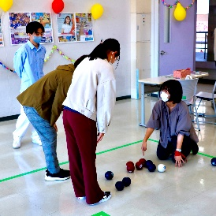
タ | マ | Tree | ツリー | 皆で競争マリオカート | 本当の運転スキルが求められる… | ハンドルを使ったマリオカートでTreeメンバーに勝利して（豪華かもしれない）景品をゲットしろ！ | 参加体験 | メディア棟 M513教室 | 全日 | 可 | なし | なし | なし |  |  |  |  | Instagram : tree.surugadai | 10 | 15 | 47 | 
タ | ヤ | 地域ブランド研究会 | チイキブランドケンキュウカイ | 湯河原静活 | ゆったりしよう！ | 明大祭のにぎやかな雰囲気から離れ、湯河原町のゆったりとした静かな空気を味わえます。 | 参加体験 | メディア棟 M605教室 | 全日 | 可 | なし | なし | あり |  |  |  |  | Instagram：meijibrand2022 | 5 | 8 | 41 | 
タ | マ | 第139回明大祭実行委員会開発局 | ダイヒャクサンジュウキュウカイメイダイサイジッコウイインカイカイハツキョク | MeiJob！ | ～company for all in Meiji～ | 明大祭に企業がやってくる！企業が実施するイベントに参加するともれなく模擬店などで使える金券が手に入る!? | 参加体験 | メディア棟 M402教室・M403教室 | 全日 | 可 | なし | なし | なし |  |  |  |  |  | 7 | 26 | 52 | 
タ | マ | 第139回明大祭実行委員会開発局リノベーション部門 | ダイヒャクサンジュウキュウカイメイダイサイジッコウイインカイカイハツキョクリノベーションブモン | 明大スポーツ事情 | スポーツをもっと楽しく。 | 大学スポーツ界の第一線で活躍する選手たちにインタビュー！ユニフォームや選手のサインも展示中！ | 展示発表 | メディア棟M503教室・M504教室 | 全日 | 可 | なし | なし | なし |  |  |  |  |  | 8 | 12 | 46 | 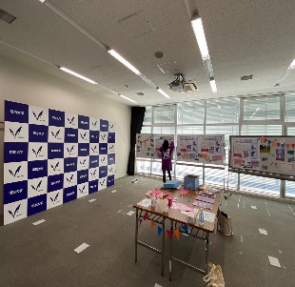
タ | サ | 第139回明大祭実行委員会開発局リノベーション部門 | ダイヒャクサンジュウキュウカイメイダイサイジッコウイインカイカイハツキョクリノベーションブモン | スポトーク | NOSPORTS NOLIFE | 明治大学体育会の選手をゲストとしてお招きし、直接話を聞くことができます。 | ゲスト | 和泉ラーニングスクエア LS201教室 | 3日 | 可 | なし | なし | なし |  |  |  |  |  | 5 | 15 | 36
タ | マ | 第139回明大祭実行委員会渉外局界隈部門 | ダイヒャクサンジュウキュウカイメイダイサイジッコウイインカイショウガイキョクカイワイブモン | 松原小学校×明大祭 | 界隈地域の小学生とのコラボ企画 | 松原小学校の児童の皆さんが夏休みに作成した作品を展示します。ぜひお越しください!! | 展示発表 | メディア棟 M612教室 | 全日 | 否 | なし | なし | なし |  |  |  |  |  | 9 | 15 | 41 | 
タ |  | 中国留学生会 | チュウゴクリュウガクセイカイ |  |  |  | 参加体験 | 第一校舎 305教室 | 全日 |  |  |  |  |  |  |  |  |  |  |  |  |  | 未提出
ナ | ナ | 能楽研究部観世会 | ノウガクケンキュウブカンゼカイ | 能研部員による仕舞披露と展示 | 令和に轟け！！明治能 | 能研部員による仕舞の披露をおこないます。また教室内には能楽で使用される扇などの展示もする予定です。 | エンターテイメント | メディア棟 M613教室 | 全日 | 可 | なし | なし | なし |  |  |  |  |  | 14 | 10 | 49 | 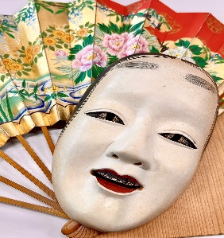
ナ | ハ | 中野ボードゲーム同好会 | ナカノボードゲームドウコウカイ | ボードゲームを体験してみよう | 気軽にボードゲームを楽しもう！！ | たくさんのボードゲームを自由に遊んでいただけます！ | 参加体験 | 和泉ラーニングスクエア LS406教室 | 全日 | 可 | なし | なし | なし |  |  |  |  | Twitter：@bg_nakano | 14 | 16 | 25 | 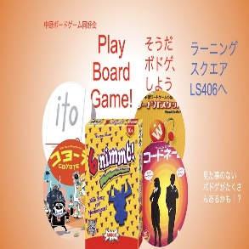
ナ | マ | NextFilm | ネクストフィルム | movie&photohouse | 映画と写真を学生にとってより身近なものに。 | サークルで制作した明大祭MVや映画等の作品上映、当サークルの活動で撮影した写真の展示を行います。 | 展示発表 | 和泉ラーニングスクエア LS405教室 | 全日 | 可 | なし | なし | あり |  |  |  |  | Instagram:nextfilm2020 | 16 | 21 | 48 | 
ハ | ア | ポケモン研究会 | ポケモンケンキュウカイ | イズミシティポケモンジム | めざせポケモンマスター！ | 「おーす！みらいのチャンピオン！」 ポケモンのクイズやゲーム、カードの対戦で楽しんでみよう！ | 参加体験 | 和泉ラーニングスクエア LS403教室・LS404教室・LS506教室 | 全日 | 可 | なし | なし | あり |  |  |  |  | Twitter：@pokemeiji | 12 | 12 | 46 | 
ハ | ハ | BEAT-CLUB | ビートクラブ | BEAT-CLUB‘23in教室ステージ | 爆音で盛り上がろう！！ | コピーバンドによるライブで明大祭をぶち上げます！！タイムテーブルはSNSをチェックしてね！ | 音楽 | 第二学生会館 1階学生ラウンジ | 5日 | 可 | なし | なし | なし |  |  |  |  | Twitter: @BEATCLUBmeiji Instagram: beat_meiji | 20 | 11 | 45 | 
ハ | ハ | 美術研究会 | ビジュツケンキュウカイ | 美研展 | アトリエから届いた、自由なアート！ | 和泉のアトリエを拠点とする美術サークル！個性的で創造力溢れる作品を展示しています！ぜひご覧ください！ | 展示発表 | 和泉ラーニングスクエアLS505教室 | 全日 | 可 | なし | なし | なし |  |  |  |  | Twitter:@meidai_biken Instagram:meidai_biken | 3 | 17 | 50 | 
ハ | ハ | 描画倶楽部 | ビョウガクラブ | 描画イラストコンテスト | 絵を見てください！ | 部員が制作したイラスト作品の展示を行います。 | 展示発表 | 和泉ラーニングスクエア LS204教室・LS205教室 | 全日 | 否 | なし | なし | あり |  |  |  |  | Twitter：@Meijibyogaclub Instagram：meidai_byogaclub | 11 | 9 | 22 | 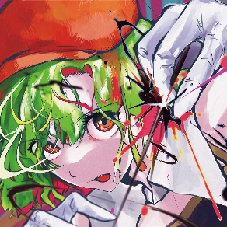
ハ | ハ | ピアノの会KLAVIER | ピアノノカイクラヴィア | ピアノの会KLAVIERピアノリサイタル | 鍵盤から広がる魔法の世界！ | クラシックからj-popまでさまざまなジャンルの曲を演奏します！ ぜひ聴きに来てください！ | 音楽 | 和泉ラーニングスクエアLS402教室 | 3日 | 可 | なし | なし | なし |  |  |  |  | X : @klavier_piano Instagram : klavier_piano_meiji | 20 | 13 | 45 | 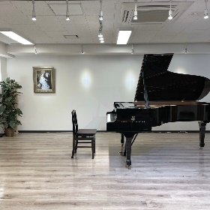
ハ | ハ | フォークソング同好会 | フォークソングドウコウカイ | フォーソン学祭ライブ | 格好よくライブします！ぜひ見に来てください！ | サークル員で構成された複数のバンドがバンド演奏を行います | 音楽 | 部室センターB棟多目的ホール | 5日 | 可 | なし | なし | なし |  |  |  |  |  | 10 | 22 | 28 | 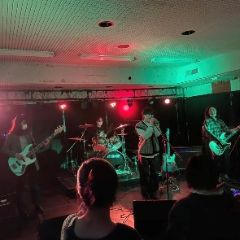
ハ | ラ | ビートルズ研究会アビィー・ロード | ビートルズケンキュウカイ アビィー・ロード | ライブ演奏 | みんなで盛り上がろう！ | ビートルズ研究会とは名ばかりの軽音サークルです！様々なジャンルの音楽を演奏しているので是非！ | 音楽 | 和泉ラーニングスクエアLS502教室 | 4日 | 可 | なし | なし | なし |  |  |  |  | Instagram: abbeyroad_meiji | 5 | 11 | 46 | 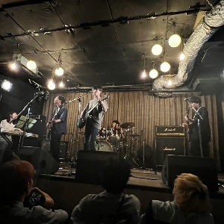
ハ |  | ビートルズ探偵団ストロベリーフィールズ | ビートルズタンテイダンストロベリーフィールズ |  |  |  | 音楽 | 和泉ラーニングスクエアLS202教室 | 4日 |  |  |  |  |  |  |  |  |  |  |  |  |  | 未提出
マ | ア | Meiji e-Sports Club | メイジイースポーツクラブ | e-sports早明戦 | 早明の意地を賭けた戦い | 人気タイトルVALORANT で早稲田大学と対決！ | エンターテイメント | メディア棟 M302教室 | 4日 | 可 | なし | なし | なし |  |  |  |  | Twitter： @meijiesports | 11 | 11 | 25 | 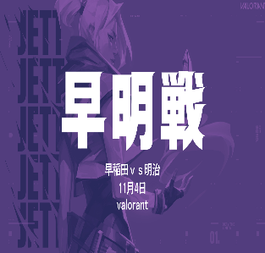
マ | ア | 明治大学鉄道研究会 | テツドウケンキュウカイ | 和泉鉄道文化むら | 鉄道だらけのユートピア | 豊富な展示や楽しい体験、詳しい説明によって「鉄道」をもっと知ることができます！！ | 参加体験 | 第一校舎 301教室・302教室 | 全日 | 可 | なし | なし | あり |  |  |  |  | Twitter ：@MeijiRailway Instagram :meiji_railway You Tube : @user-pc1lw9px8g | 8 | 11 | 40 | 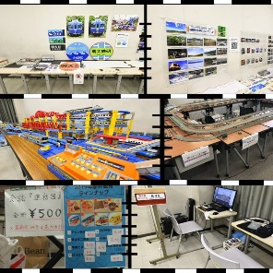
マ | ア | 森永ゼミ | モリナガゼミ | 教えてモリナガサーン！環境と防災の二刀流 | 自然と自分を守る術、教えます。 | 知って、体験して、あなたも一緒に環境＆防災のプロを目指そう！ | 展示発表 | 和泉ラーニングスクエア LS401教室 | 3日 | 可 | なし | なし | なし |  |  |  |  |  | 20 | 15 | 30 | 
マ | ア | 木曜会Z | モクヨウカイゼット | お笑いライブ | みなさまに、笑いの衝撃を！ | 明治大学公認のお笑いサークルによるお笑いライブです。漫才やコントを行います。 | エンターテイメント | メディア棟 M515教室 | 全日 | 否 | なし | なし | なし |  |  |  |  | Twitter：@mokuyoukaiZ Instagram：meiji_mokuyoukaiz | 6 | 13 | 38 | 
マ | サ | 明治大学戦史研究会 | メイジダイガクセンシケンキュウカイ | 「戦史研」─発表と展示 | 戦史研の幻影が明大を彷徨する | 発表と史資料及び会員の展示。会員が制作した会報『紫雲』第６号・他の販売も行います。 | 展示発表 | メディア棟 M514教室 | 全日 | 否 | あり | なし | あり |  |  |  |  | Twitter：@Meiji_Mil_Hist | 11 | 14 | 41 | 
マ | タ | 明治大学ローバースカウト部 | メイジダイガクローバースカウトブ | とりま、キャンプする？ | 自然カフェで癒されてみませんか | 教室なのにキャンプ場にいるかのような昼の自然、夜の自然を表現した明大ローバーが手がける憩いのカフェ。 | 喫茶 | 第一校舎 315教室・316教室 | 5日 | 可 | なし | なし | あり |  |  |  |  | Instagram：meiji_rover | 11 | 15 | 50 | 
マ | ナ | 漫画研究会 | マンガケンキュウカイ | 似顔絵・機関誌販売 | 明大祭の思い出作りにも！ | 似顔絵の販売をします。パネル絵の展示や機関誌販売も行いますので是非お越しください！ | 展示発表 | 第一校舎 313教室 | 全日 | 可 | なし | なし | あり |  |  |  |  |  | 9 | 12 | 41 | 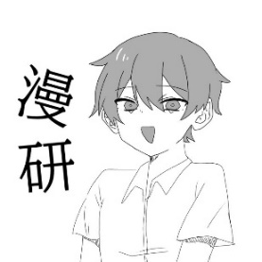
マ | ハ | Meiji Book Avenue | メイジブックアベニュー | ビブリオバトル | あなたに合う本、紹介します | メンバーがビブリオバトル形式でおすすめの本を紹介します | 参加体験 | 和泉図書館ホール | 3日 | 否 | なし | なし | なし |  |  |  |  |  | 7 | 13 | 27 | 
マ | マ | 明雀会 | メイジャンカイ | 模擬雀荘 | 大学で麻雀！ | 大学構内で麻雀ができるように、模擬雀荘を行う。 | 参加体験 | メディア棟 M614教室 | 全日 | 可 | なし | なし | なし |  |  |  |  |  | 4 | 6 | 23 | 
マ | マ | 模型部 | モケイブ | 模型部展示会 | ミニチュアの美、繊細な感動。小さな部品から大きな感慨まで。 | ガンプラから飛行機、はたまたフィギュアなど、部員の作った作品をジャンル問わず展示しています。 | 展示発表 | 和泉ラーニングスクエア LS302教室 | 全日 | 可 | なし | なし | なし |  |  |  |  | Twitter.：@meiji_mokei | 6 | 29 | 46 | 
ラ | マ | 落語研究会 | ラクゴケンキュウカイ | 毎年恒例明大祭寄席！〜そばにいるね〜 | Baby boy 私はここにいるよ | 3日間全時間開催中！ピュアな気持ちで日本の伝統にたっぷりと浸ってください！ | エンターテイメント | 第一校舎 314教室 | 全日 | 可 | なし | なし | あり |  |  |  |  | Twitter：@meiji_ochiken Instagram：meiji_ochiken | 18 | 17 | 37 | 
ラ | ラ | レベラップ | レベラップ | レベラップアリーナ | TRPG・ボドゲ体験会開催中！ | 様々なボードゲーム、TRPGグッズを展示。ボードゲーム体験会開催中！ | 参加体験 | 第一校舎 317教室 | 5日 | 可 | あり | なし | なし |  |  |  |  | Twitter(X)：@mu_Levelup | 9 | 15 | 34 | 

